【参考】港北区地図
港北区の地図

＊地区名は
いずれかの名称をご記入ください。
①日吉地区
②綱島地区
③大曽根地区
④樽町地区
⑤菊名地区
⑥師岡地区
⑦大倉山地区
⑧篠原地区
⑨城郷地区
⑩新羽地区
⑪新吉田地区
⑫新吉田あすなろ地区
⑬高田地区

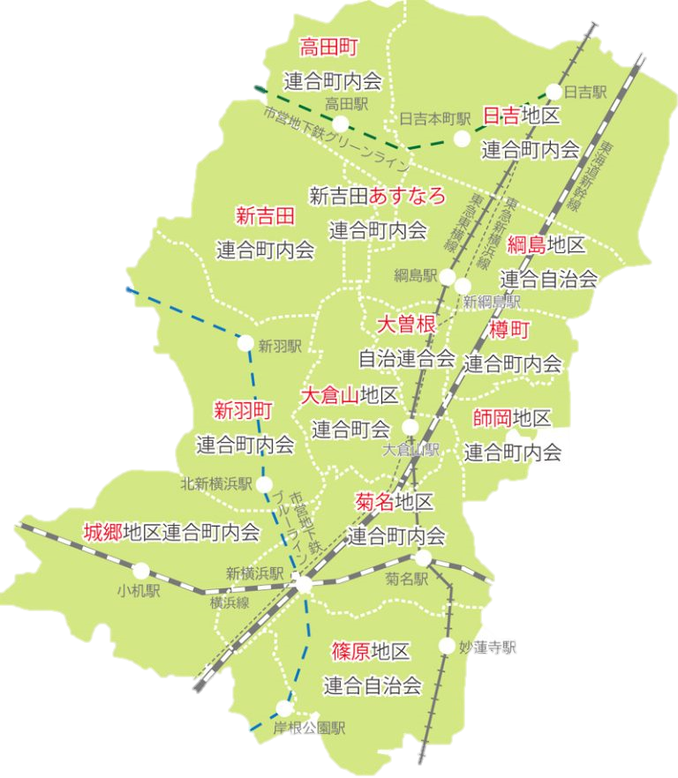
⑬

①

⑫

⑪
②

③
④

⑦
⑩
⑥

⑤
⑨

⑧

【参考】
お申込みにあたり、お住まいの地区が分からない方は港北区連合町内会HPでご確認いただけます。
◆港北区連合町内会HP ： https://kohoku-rengou.net/area_search/
（「地区連合町内会エリア図」または「自治会・町内会検索」をご活用ください）

